入力例
年度 | 令和６年度

世帯構成 | 続柄 | 氏名 | 年齢 | 所得
 | 世帯主 | ○山 ○男 | 63歳 | 年金収入金額2,000,000円 → 所得金額1,225,000円
 | 妻 | ○山 □子 | 63歳 | パート 給与収入1,000,000円 → 給与所得金額450,000円
 | 子 | ○山 △男 | 38歳 | 自営業 確定申告書Bの所得金額2,100,000円
 | 子の妻 | ○山 ☆子 | 32歳 | パート 給与収入500,000円 → 給与所得金額0円
 | 子の子 | ○山 ◇子 | 10歳 | 所得なし

固定資産税 | ※令和５年度より資産割廃止に伴い、固定資産税額の入力は不要になりました。

加入時期 | 令和６年４月～令和７年３月までの場合、加入月数は１２ヶ月

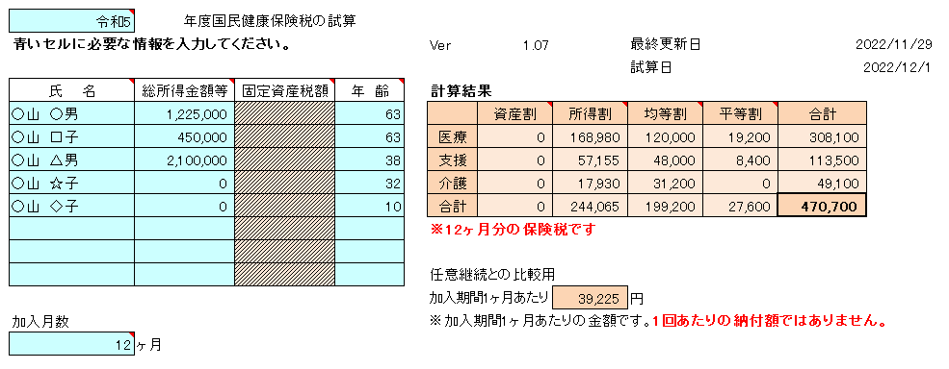
【入力例】

